关系图
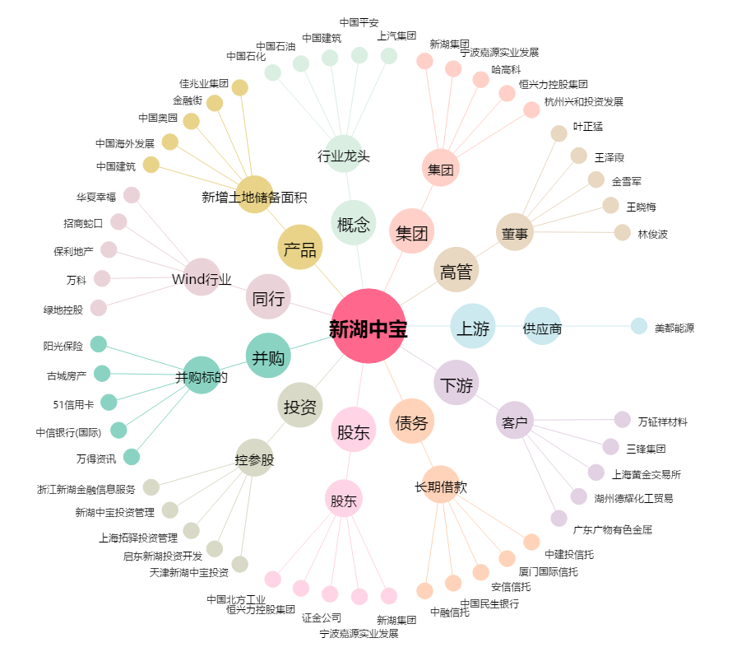
新湖中宝[600208.SH] - 关系概览图

